CAL ISE
Intégration CAL ISE
 | Date
 | Heure
 | FEM SI
 | FEM S1
 | FEM S2
 | FEM S3
 | PENTE
 | C° SI
 | C° S3
 | COMP

Utilisation

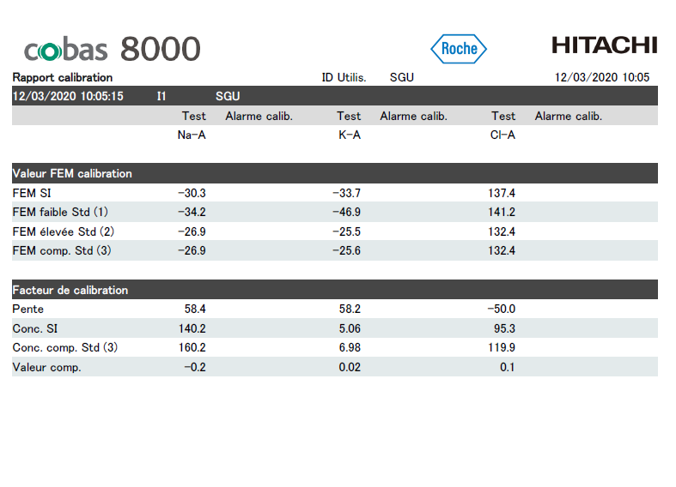

Ouvrir le rapport de cal (pdf)

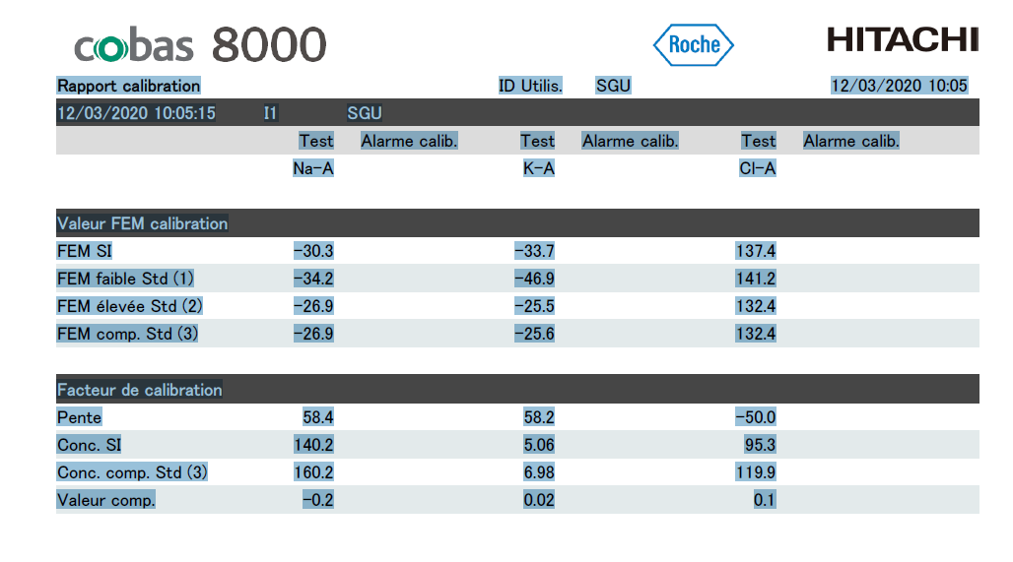

faire Ctrl + A puis Ctrl + C

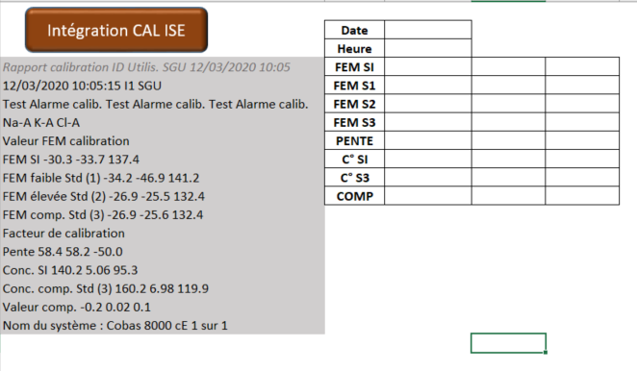

Dans le classeur Excel ISE Vx.xlsm, dans l'onglet CAL ISE, se positioner sur la case A4
Faire Ctrl + V

Cliquer sur le bouton "Intégration CAL ISE"

Un fichier de l'analyse de la CAL se crée à la racine du dossier où se trouve le fichier MACRO

Indicateur
 |  | Pente Na
 | 23.428636291 | 10
 | 0.2 | 5
 | 66.371363709 | 18
 |  | 12
 |  | 45
 |  | Pente K
 | 23.155842584 | 10
 | 0.2 | 5
 | 66.644157416 | 18
 |  | 12
 |  | 45
 |  | Pente Cl
 | 24.974087568 | 12
 | 0.2 | 28
 | 84.825912432 | 5
 |  | 10
 |  | 55
2020-12-03 | NA | K | CL
10:05:15
PENTE

 |  | FEM SI Na
 | -30.3 | 20
 | 0.2 | 20
 | 150.1 | 20
 |  | 60
 |  | FEM SI K
 | -33.7 | 20
 | 0.2 | 30
 | 173.5 | 20
 |  | 70
 |  | FEM SI Cl
 | 47.4 | 20
 | 0.2 | 30
 | 92.4 | 20
 |  | 70
FEM Std Int

 |  | C° SI Na
 | 29.935962154 | 20
 | 0.2 | 20
 | 89.864037846 | 20
 |  | 60
 |  | C° SI K
 | 3.0593833777 | 2
 | 0.02 | 2
 | 8.9206166223 | 2
 |  | 6
 |  | C° SI Cl
 | 25.308008375 | 20
 | 0.2 | 20
 | 94.491991625 | 20
 |  | 60
Conc° Std Int

 |  | compensation
 | 3 | 1
 | 0.02 | 1
 | 8.98 | 2
 |  | 1
 |  | 1
 |  | 6
 |  | Compensation K
 | 0.32766055572 | 0.1
 | 0.002 | 0.1
 | 0.87033944428 | 0.2
 |  | 0.1
 |  | 0.1
 |  | 0.6
 |  | Compensation Cl
 | 3 | 1
 | 0.02 | 1
 | 8.98 | 2
 |  | 1
 |  | 1
 |  | 6
COMP

 |  | diff S2 S3
 | 0 | 0.3
 | 0.007 | 0.5
 | 2.683 | 0.5
 |  | 1.3
 |  | dif S2 S3
 | 0.39215686275 | 0.3
 | 0.007 | 0.5
 | 2.553 | 0.5
 |  | 1.3
 |  | Diff S2 S3
 | 0 | 1.3
 | 0.03 | 2.6
 | 13.21 | 2.6
 |  | 6.6
Tolérance
1
Diff % S2/S3

 |  | femS2-femS1
 | 4.8 | 2.0
 | 0.1 | 2.0
 | 7.1 | 2.0
 |  | 6.0
 |  | femS2-femS1
 | 3.3 | 2.0
 | 0.1 | 2.0
 | 8.6 | 2.0
 |  | 6.0
 |  | femS2-femS1
 | 5.4 | 3.0
 | 0.1 | 3.0
 | 12.5 | 3.0
 |  | 9.0
FEM S2 - FEM S1

